Sheet1
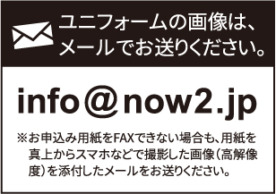
 |  |  |  |  |  |  |  | 赤字部分は選択事項です。 不要な方を削除してください。

重要！ 申込用紙を送信後、必ず到着確認の電話を入れてください。
必ず前回お申し込みの団体名をご記入ください。
フリガナ |  |  |  | フリガナ
団体名 |  |  |  | ご担当者名
 |  |  |  |  |  |  |  | 本体形状 |  | 各1.000円（税別）
お届け先ご住所 | 学校・自宅・会社 |  |  |  |  | 会社の場合は社名をご記入ください |  |  |  |  | ランドリーバッグ
 |  |  |  |  | （社名） |  |  |  |  |  | （52×42cm）
〒
 |  |  |  |  |  |  |  |  |  |  | シューズバッグ
電話番号 |  |  |  | ※連絡が取りやすい番号でお願いします |  |  |  |  |  |  | （43×32cm）
e-mail |  |  |  |  |  |  |  | ご注文枚数
 |  |  |  |  |  |  |  |  |  |  |  |  |  | 枚
※受信設定をされている場合、必ず当店ドメインを受信できるアドレスをご記入ください。
前回デザインからの変更(あり・なし） |  |  |  |  |  |  |  | お支払い方法
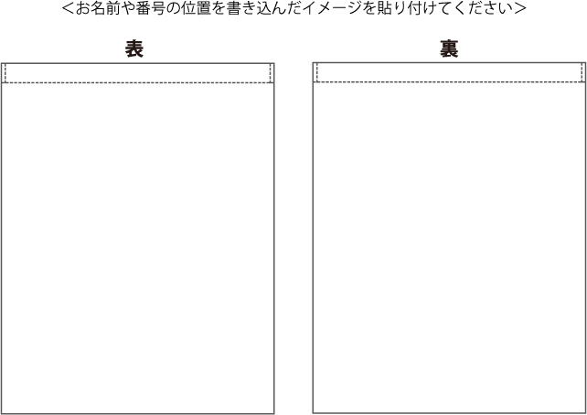
 |  |  |  |  |  |  |  | 商品代引き（手数料無料）
 |  |  |  |  |  |  |  | 15枚未満の場合、代引きご利用不可
 |  |  |  |  |  |  |  | 到着後の銀行振込
 |  |  |  |  |  |  |  | 振込手数料お客様ご負担

 |  |  |  |  |  |  |  | ご希望納品日 |  |  | 月 日

 |  |  |  |  |  |  |  | ご注文金額
 |  |  |  |  |  |  |  | ￥1000 |  | × | 0 | = | ¥-
 |  |  |  |  |  |  |  | 送料 | 合計金額（税抜き3万円以上は無料）
お名前 | 番号 | その他 | お名前 |  |  | 番号 | その他 | ご注文合計（税抜）3万円未満の場合
 |  |  |  |  |  |  |  |  |  |  | 800円（税別）
 |  |  |  |  |  |  |  | お届けが北海道・沖縄・離島の場合
 |  |  |  |  |  |  |  | ご注文金額に係らず |  |  | 1,600円（税別）
 |  |  |  |  |  |  |  | ご注文合計金額（税抜）
 |  |  |  |  |  |  |  |  |  |  |  |  |  | 円（税別）
 |  |  |  |  |  |  |  | ご注文合計金額（税込）
 |  |  |  |  |  |  |  |  |  |  |  |  |  | 円（税込）

